Graf-teploty a srážky
ČR- teplota a srážky 1961-2021
 | Roční srážky ČR [mm] | Průměrná roční teplota [°C]
1961 | 652 | 7.9
1962 | 618 | 6.3
1963 | 587 | 6.5
1964 | 644 | 7.0
1965 | 807 | 6.4
1966 | 833 | 7.9
1967 | 699 | 8.0
1968 | 673 | 7.3
1969 | 567 | 6.9
1970 | 739 | 6.9
1971 | 579 | 7.5
1972 | 578 | 7.2
1973 | 542 | 7.2
1974 | 770 | 8.0
1975 | 620 | 8.0
1976 | 598 | 7.3
1977 | 781 | 7.6
1978 | 621 | 6.8
1979 | 731 | 7.2
1980 | 694 | 6.3
1981 | 824 | 7.5
1982 | 539 | 7.8
1983 | 586 | 8.2
1984 | 625 | 7.0
1985 | 690 | 6.5
1986 | 712 | 7.2
1987 | 749 | 6.6
1988 | 697 | 8.0
1989 | 573 | 8.4
1990 | 582 | 8.4
1991 | 586 | 7.2
1992 | 601 | 8.6
1993 | 667 | 7.6
1994 | 656 | 8.9
1995 | 777 | 7.9
1996 | 697 | 6.3
1997 | 714 | 7.6
1998 | 712 | 8.2
1999 | 623 | 8.4
2000 | 688 | 9.1
2001 | 811 | 7.8
2002 | 866 | 8.7
2003 | 516 | 8.2
2004 | 680 | 7.8
2005 | 732 | 7.7
2006 | 708 | 8.2
2007 | 755 | 9.1
2008 | 619 | 8.9
2009 | 744 | 8.4
2010 | 867 | 7.2
...

Srážky, teploty a sucho. Diskuze.
Teploty v trendu 1961 byly 6,8°C, roku 2021 v trendu asi 9,0°, tedy minimálně 2°C rozdíl. Nasycené vodní páry pro danou teplotu souvisí s odparem. Zvýšení teploty o 1°C znamá asi +6% vodních par ve vzducu navíc. Předpokládejme tedy více jak 12% odparu navíc. Srážky v trendu 1961 byly ( viz koeficient rovnice trendu) 663 mm, v roce 2021 v trendu asi 681 mm, Nárůst srážek tedy v trendu o 18 mm, to je nárůst o 2,7%.
Primitivně vypočtu rozdíl nárůstu odparu a nárůstu srážek, tak dostanu tend asi 10% srážek se navíc odpaří. Závislosti mezi srážkami , teplotou, odparem a suchem tak jednoduché nebudou. Hodně záleží na odtoku vody z krajiny. Přibývajícesty, betony a stavby s rychlým odtokem. Ale v pohraničních horách a podhůří došlo k podstatnému omezní zemědělské produkce typu: dříve pole, pak pastvinmy, nyní pastviny bez dobytka a sečení i jen 1x ročně. takže zachycování vody v krajině tam neklesá, naopak. Leys z dálky vypadají jako lesy, uvnitř jsou obrovské paseky a chybí staleté stromy. Lesní půda se ale tak snadno nedegraduje, zachycování vody ( mech, tráva) spíš neklesá, chybí stromy, odpar ze stromů spíš klesá.
Lesní hospodaření se změnilo, je na co nadávat, těžba a vyvážení težkými stroji zanechává hluboké koleje. Lesem se hloubí obrovské stoky pro odtékání vody, aby tam mohly pracovat těžké stroje. Jenže v rovinatém lesnatém terénu, kde bydlím, to tak katastroficky nevypadá. Kůrovec lesy zatím nezdolal, stoky 2x1 m, které před 10 lety byly vyhloubeny jsou sesunuté a voda se líně plouží.
Můj závěr : sucho se v posledních třech letech zastavilo, podzemní vody se dost obnovily. Teploty posledních třech let klesaly a srážky rostly. Přesně naopak k předpovědím.
Myslím si, že za uhruba 50 let ( 1961-2021) je hlavní zvýšení teploty a srážky návalové, které rychle odtečou v karjině, do které se zasahovalo. Meze moc nebyly už v 70.letech , drenážování tehdy často nesmyslné polí a luk se dost ucpalo, takže omezení zemědělské činnosti působí proti vysychání krajiny.
Vodu mají zachycovat i rybníky. Odbahňování rybníků je dnes čekání na dotace. Zanesený rybník zachytí méně vody jak původní hlubší.

teploty a srážky-graf,data
http://www.chmi.cz/portal/dt?menu=JSPTabContainer/P4_Historicka_data/P4_1_Pocasi/P4_1_4_Uzemni_teploty
rok |  |  |  | http://portal.chmi.cz/portal/dt?portal_lang=cs&nc=1&menu=JSPTabContainer/P4_Historicka_data/P4_1_Pocasi/P4_1_5_Uzemni_srazky&last=false
 | Graf srážky a teploty srovnání trendů je dole řádka 100 a dál. Data jsou ve sloupci A,B,C. |  |  |  |  |  |  |  | Teploty a srážky ČR | https://magazin.gnosis.cz/pocasi-v-evrope/
ČR teplota , trendy 1999- 2021 [°C]

 | Průměrná roční teplota [°C] | Roční srážky ČR [mm] | průměr srážek za desetiletí | průměr teplot za desetiletí |  | Průměry za desetiletí
1961 | 7.9 | 652 |  |  |  |  | teplota [°C] | srážky [mm]
1962 | 6.3 | 618 |  |  |  | 1961-1970 | 7.1 | 681.9
1963 | 6.5 | 587 |  |  |  | 1971-1980 | 7.3 | 651.4
1964 | 7.0 | 644 |  |  |  | 1981-1990 | 7.6 | 657.7
1965 | 6.4 | 807 |  |  |  | 1991-2000 | 8.0 | 672.1
1966 | 7.9 | 833 |  |  |  | 2001-2010 | 8.2 | 729.8
1967 | 8.0 | 699
1968 | 7.3 | 673
1969 | 6.9 | 567
1970 | 6.9 | 739 | 7.1 | 681.9 | =PRŮMĚR(C28:C37)
1971 | 7.5 | 579
Roční srážky ČR [mm] trend 1961 -2021 se prakticky nemění asi 660-687 mm
1972 | 7.2 | 578
1973 | 7.2 | 542
1974 | 8.0 | 770
1975 | 8.0 | 620
1976 | 7.3 | 598
1977 | 7.6 | 781
1978 | 6.8 | 621
1979 | 7.2 | 731
1980 | 6.3 | 694 | 7.3 | 651.4
1981 | 7.5 | 824
1982 | 7.8 | 539
1983 | 8.2 | 586
1984 | 7.0 | 625
1985 | 6.5 | 690
1986 | 7.2 | 712
1987 | 6.6 | 749
1988 | 8.0 | 697
1989 | 8.4 | 573
1990 | 8.4 | 582 | 7.6 | 657.7
1991 | 7.2 | 586
1992 | 8.6 | 601
1993 | 7.6 | 667
1994 | 8.9 | 656
1995 | 7.9 | 777
1996 | 6.3 | 697
1997 | 7.6 | 714
1998 | 8.2 | 712
1999 | 8.4 | 623
2000 | 9.1 | 688 | 8.0 | 672.1
2001 | 7.8 | 811
2002 | 8.7 | 866
2003 | 8.2 | 516
2004 | 7.8 | 680
2005 | 7.7 | 732
2006 | 8.2 | 708
2007 | 9.1 | 755
2008 | 8.9 | 619
2009 | 8.4 | 744
2010 | 7.2 | 867 | 7.9 | 686.8
2011 | 8.5 | 627 |  |  | Graf z části bloku dat A57 - B80 se při filtrování dat např. podle velikosti zachová, ale znehodnotí se trendy, roky pak už nejdou po sobě .
2012 | 8.3 | 689 |  |  |  | S Data/Filtry spoupracují jen části grafu, které jsou jeho přímou součástí, texty dodatečně dopisované se mohou dostat na nevhodné místo.
2013 | 7.9 | 727 | 729
2014 | 9.4 | 659 | 660
2015 | 9.4 | 535 | 537 |  | Teplotní průměr 1980-2010 by měl být 7,9°C a průměr srážek 1980-2010 asi 687 mm.
2016 | 8.7 | 638 | 640
2017 | 8.6 | 686 | 688
2018 | 9.6 | 521 | 522
2019 | 9.5 | 637 | 633
2020 | 9.1 | 766 | 771
2021 | 8.0 | 681 | 681
průměr | 7.8 | 674
 |  |  |  | http://portal.chmi.cz/portal/dt?menu=JSPTabContainer/P4_Historicka_data/P4_1_Pocasi/P4_1_5_Uzemni_srazky
 |  |  |  | http://portal.chmi.cz/portal/dt?portal_lang=cs&menu=JSPTabContainer/P4_Historicka_data/P4_1_Pocasi/P4_1_4_Uzemni_teploty&last=false
 |  |  |  | https://magazin.gnosis.cz/pocasi-v-evrope/
 | Roční srážky ČR [mm]
1961 | 652 |  |  | https://www.chmi.cz/historicka-data/pocasi/uzemni-teploty#
1962 | 618
1963 | 587
ČR- teplota a srážky 1961-2021, ternd srážek se prakticky nemění, trend teplot roste i přes pokles poslední 3 roky
1964 | 644
1965 | 807
1966 | 833
1967 | 699
1968 | 673
1969 | 567
1970 | 739
1971 | 579
1972 | 578
1973 | 542
1974 | 770
1975 | 620
1976 | 598
1977 | 781
1978 | 621
1979 | 731
1980 | 694
1981 | 824
1982 | 539
1983 | 586
1984 | 625
1985 | 690
1986 | 712
1987 | 749
1988 | 697
1989 | 573
1990 | 582
1991 | 586
1992 | 601
1993 | 667
1994 | 656
1995 | 777
1996 | 697
1997 | 714
1998 | 712
1999 | 623 |  | Dole graf vložený jakjo obrázek
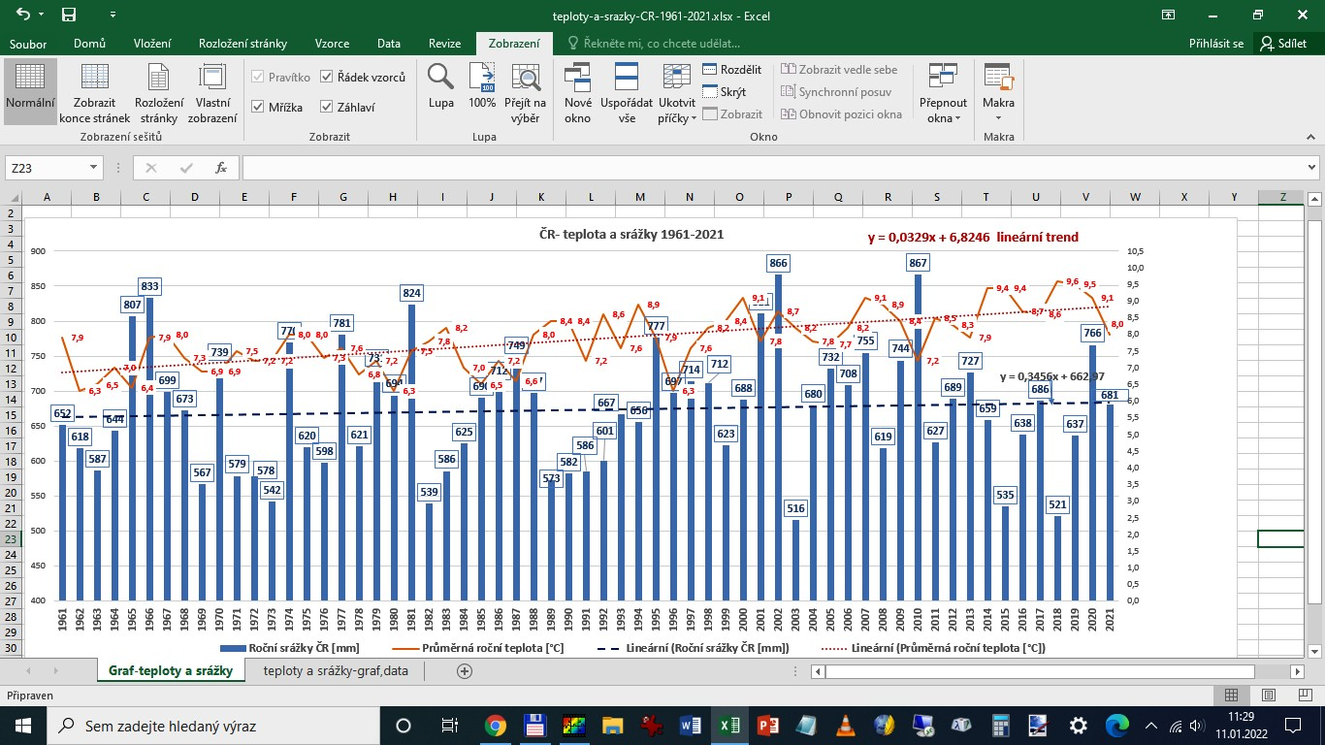
2000 | 688
2001 | 811
2002 | 866
2003 | 516
2004 | 680
2005 | 732
2006 | 708
2007 | 755
2008 | 619
2009 | 744
2010 | 867
2011 | 627
2012 | 689
2013 | 727
2014 | 659
2015 | 535
2016 | 638
2017 | 686
2018 | 521
2019 | 637
2020 | 766
2021 | 681
průměr | 674

